数据源(轨迹汇总)
信息类型 | 数据信息
数据接入类型 | 日志数据接入
数据接入时间 | UTC时间每日凌晨1点（对应北京时间每日上午9点）
数据产生场景 | 用户运动完后，运动轨迹数据会记录并上报
数据集成频率 | 每天xx点推送一次
数据集成方式 | 增量
每周期数据文件个数 | 1
每周期数据新增量 | 5000万-5亿
文件大小 | 22.6MB
业务侧表名/日志文件名 | 10.62.21.20_ODS_HOMECLOUD_HEALTH_MOTIONPATH_SUMMARY_DM_20161128000000.txt
业务侧数据导出Sql语句
字段分隔符 | |
数据文件后缀 | txt
数据样例 | 220086000000002146|20161011 10:31:50|ohalKFpGHiRqAp5zYDCMfD4e7ttOwmlgXIrZgOX49yr5HNw/0lBosRd9evfTnjHFagSAX5MFFws2ZHdaZNrlRcnIQnrzAjnbwGhg3ySimCT8YKPGHIm4PdrR5z2hXuYJ
对应云大数据平台侧的目录和ODS表 (云大数据平台开发人员填写) | /AppData/HomeCloud/ProGrp/HomeClouduser/data/ODS/health/ODS_HOMECLOUD_HEALTH_MOTIONPATH_SUMMARY_CRYPT_DM 表名;ODS_HOMECLOUD_HEALTH_MOTIONPATH_SUMMARY_CRYPT_DM

序号 （请按照推送数据的文档中字段的顺序填写） | 字段 | ODS字段名 （云大数据平台人员填写） | 字段说明 | 字段类型 | 字段是否可为空 | 数据来源 | 产生场景 | 取值范围 | 取值样例 | 何时具备（版本） | 当前用途
1 | uid |  | 用户uid | string | 否 | 运动健康数据云 | app每次上报用户轨迹数据时产生 | 正整数 | 10086000001028400 | 2016.11.07
2 | logdate |  | 数据记录时间，格式yyyyMMdd HH:mm:ss | string | 否 | 运动健康数据云 | app每次上报用户轨迹数据时产生 | yyyyMMdd HH:mm:ss | 20161011 09:27:53 | 2016.11.07
3 | 加密字符串 |  | 加密字符串为加密的json格式，示例如下，数据加密保存。 { “sportType”:xxx, “totalTime”: xxxx, “totalDistance”:xxxx, “totalCalories”:xxx } | string | 否 | 运动健康数据云 | app每次上报用户轨迹数据时产生 | 加密后字符串 | ohalKFpGHiRqAp5zYDCMfD4e7ttOwmlgXIrZgOX49yr5HNw/0lBosRd9evfTnjHFagSAX5MFFws2ZHdaZNrlRcnIQnrzAjnbwGhg3ySimCT8YKPGHIm4PdrR5z2hXuYJ | 2016.11.07

 | 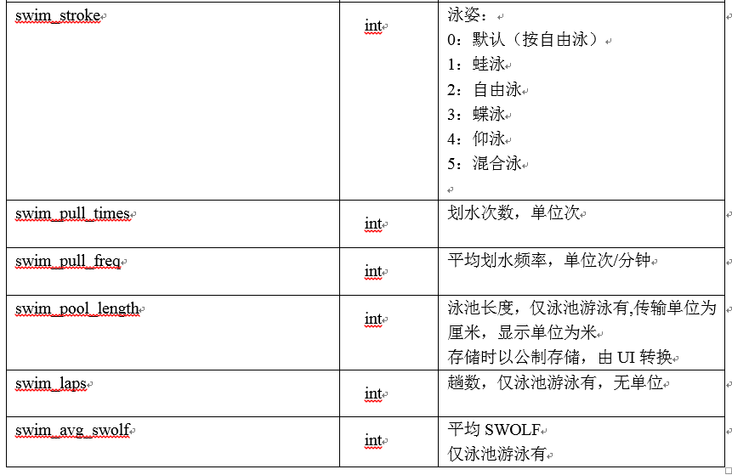 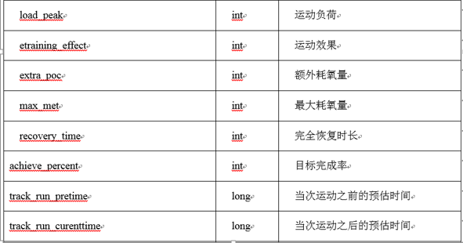 BI需要根据针对“同一个uid + 同一天 + 同一种轨迹类型sportType”，有多少条记录即可以对应的某种分类型GPS运动次数。 =============================================================================== 2017.4.28 本次新增游泳数据的推送 当sportType=102或者sportType=104时，增加wearSportInfo字段，加密字符串格式如下。字段具体含义参见右方截图。 { "sportType" : xxx, "totalTime" : xxxx, "totalDistance" : xxxx, "totalCalories" : xxx, "wearSportInfo" : { "record_id" : xxx, "status" : xxx, "load_peak" : xxx, "etraining_effect" : xxx, "extra_poc" : xxx, "max_met" : xxx, "recovery_time" : xxx, "achieve_percent" : xxx, "track_run_pretime" : xxx, "track_run_curenttime" : xxx, "swim_stroke" : xxx, "swim_pull_times" : xxx, "swim_pull_freq" : xxx, "swim_pool_length" : xxx, "swim_laps" : xxx, "swim_avg_swolf" : xxx } }

数据源(用户获得勋章)-老
信息类型 | 数据信息
数据接入类型 | 数据库数据接入
数据接入时间 | UTC时间每日凌晨1点（对应北京时间每日上午9点）
数据产生场景 | 每天用户新获得勋章时产生
数据集成频率 | 每天xx点推送一次
数据集成方式 | 增量
每周期数据文件个数 | 1
每周期数据新增量 | 小于50万
文件大小 | 340KB
业务侧表名/日志文件名 | 10.62.21.20_ODS_HOMECLOUD_HEALTH_USER_MEDAL_DM_20161128000000.txt
业务侧数据导出Sql语句 | 适用于由数据库导出数据的场景，日志数据接入如不使用sql抽取可不填。示例： select t.huid, t.medalType, t.medalLevel, t.takeDate from t_health_usermedal t where t.modifyTime < curdate() and t.modifyTime >= subdate(curdate() ,interval 1 day);
字段分隔符 | |
数据文件后缀 | txt
数据样例 | 420086000000000024|C|10000|2016-10-13 10:40:56.0
对应云大数据平台侧的目录和ODS表 (云大数据平台开发人员填写) | /AppData/HomeCloud/ProGrp/HomeCloud/data/ODS/health/ODS_HOMECLOUD_HEALTH_USER_MEDAL_DM 表名：ODS_HOMECLOUD_HEALTH_USER_MEDAL_DM
勋章由MySQL改到SDS中，推送方式变化，
本页签删除

序号 （请按照推送数据的文档中字段的顺序填写） | 字段 | ODS字段名 （云大数据平台人员填写） | 字段说明 | 字段类型 | 字段是否可为空 | 数据来源 | 产生场景 | 取值范围 | 取值样例 | 何时具备（版本） | 当前用途
1 | uid |  | 用户id 主键 | string | 否 | 运动健康数据云服务器 | 每天用户新获得勋章时产生 | 正整数 | 420086000000000024 | 2016.11.07 | 用户id 主键
2 | medalType |  | 勋章类型 | string | 否 | 运动健康数据云服务器 | 每天用户新获得勋章时产生 | A:挑战勋章 B:达标勋章 C:累计勋章 | C | 2016.11.07 | 勋章类型
3 | medalLevel |  | 勋章等级，大小代表等级 | string | 否 | 运动健康数据云服务器 | 每天用户新获得勋章时产生 | 正整数 | 10000 | 2016.11.07 | 比如累计类勋章，本值取10000，表示累计1万步勋章
4 | takeDate |  | 勋章获得日 | string | 否 | 运动健康数据云服务器 | 每天用户新获得勋章时产生 | 日期 | 2016-10-13 10:40:56.0 | 2016.11.07 | 勋章获得日

健康数据（当前为科学睡眠和压力模板）
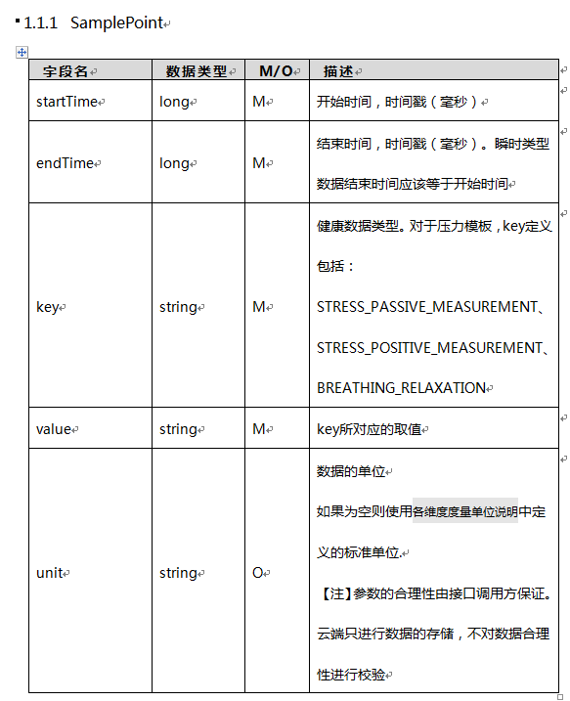
信息类型 | 数据信息
数据接入类型 | 日志数据接入
数据接入时间 | UTC时间每日凌晨1点（对应北京时间每日上午9点）
数据来源 | 业务服务器采集
数据产生场景 | 用户每天产生的健康数据（当前主要为科学睡眠）
数据集成频率 | 每天xx点推送一次
数据集成方式 | 增量
每周期数据文件个数 | 1
每周期数据新增量 | 10万到200万
业务侧表名/日志文件名 | health-summary-yyyyMMdd.txt
业务侧数据导出Sql语句
字段分隔符 | |
数据文件后缀 | txt
数据样例 | 420086000000000024|20161013 02:18:52|9|fbVivAhVO1+FRxpm6E2R6UgnJX5AndXVHjdP/7Kls+utWz4/9x45EqiosfusQL75PjZ9D33H2EOr4BZIie34lw==
对应云大数据平台侧的目录和ODS表 (云大数据平台开发人员填写)

序号 （请按照推送数据的文档中字段的顺序填写） | 字段 | ODS字段名 （云大数据平台人员填写） | 字段说明 | 字段类型 | 字段是否可为空 | 数据来源 | 产生场景 | 取值范围 | 取值样例 | 何时具备（版本） | 当前用途
1 | uid |  | 用户uid | string | 否 | 运动健康数据云 | app上报健康数据时产生 | 正整数 | 10086000001028400 | 2017.3.23
2 | logdate |  | 数据记录时间，格式yyyyMMdd HH:mm:ss | string | 否 | 运动健康数据云 | app上报健康数据时产生 | yyyyMMdd HH:mm:ss | 20161011 09:27:53 | 2017.3.23
3 | dataType |  | 健康数据类型 | int | 否 | 运动健康数据云 | app上报健康数据时产生 | 正整数 3：普通睡眠 4：血糖 5：血压 6：体重 7：心率 8：体脂 9：科学睡眠 10：压力模板 | 9 | 2017.5.25
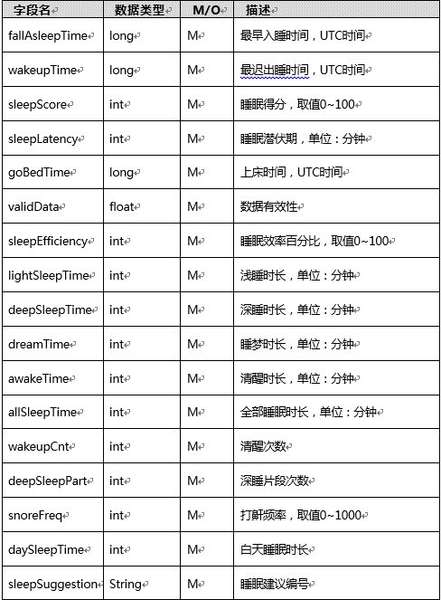
4 | 加密字符串 |  | 加密字符串为加密的json格式，示例如下，数据加密保存。 { “xxx”: xxxx, “xxx”:xxxx, } 不同的dataType对应的json字符串字段不同，参见下面详细描述 | string | 否 | 运动健康数据云 | app上报健康数据时产生 | 加密后字符串 | fbVivAhVO1+FRxpm6E2R6UgnJX5AndXVHjdP/7Kls+utWz4/9x45EqiosfusQL75PjZ9D33H2EOr4BZIie34lw== | 2017.3.23

 | 不同的dataType对应的json字符串字段不同。当dataType为9时，json格式为： { "fallAsleepTime": xxx, "wakeupTime":xxx, "sleepScore":xxx, "sleepLatency":xxx, "goBedTime":xxx, "validData":xxx, "sleepEfficiency":xxx, "lightSleepTime":xxx, "deepSleepTime":xxx, "dreamTime":xxx, "awakeTime":xxx, "allSleepTime":xxx, "wakeupCnt":xxx, "deepSleepPart":xxx, "snoreFreq":xxx, "daySleepTime":xxx, "sleepSuggestion":"xxxxx" }

 | 当dataType为10时，json格式为： [ { "endTime" : 1495432921000, "key" : "STRESS_PASSIVE_MEASUREMENT", "startTime" : 1495432921000, "unit" : "0", "value" : "54.0" }, { "endTime" : 1495429357000, "key" : "STRESS_PASSIVE_MEASUREMENT", "startTime" : 1495429357000, "unit" : "0", "value" : "50.0" }, { "endTime" : 1495426377000, "key" : "STRESS_PASSIVE_MEASUREMENT", "startTime" : 1495426377000, "unit" : "0", "value" : "62.0" }, { "endTime" : 1495423621000, "key" : "STRESS_PASSIVE_MEASUREMENT", "startTime" : 1495423621000, "unit" : "0", "value" : "41.0" } ]

